１．マクロ
目次!A1
１． | 「表示」タブをクリック

２． | 「マクロ」グループの「マクロ」ボタンの下側をクリック

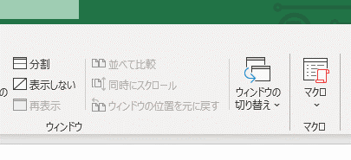

３． | 「マクロの記録」をクリック

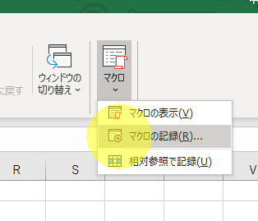

４． | 必要に応じてマクロ名等を設定して「OK」ボタンをクリック
 | マクロ名：設定した名前でマクロを呼び出すことができる
 | ショートカットキー：設定したショートカットキーでマクロを呼び出すことができる
 | マクロの保存先：設定した場所にマクロが保存される
 | 説明：使い方等の備考に使用する

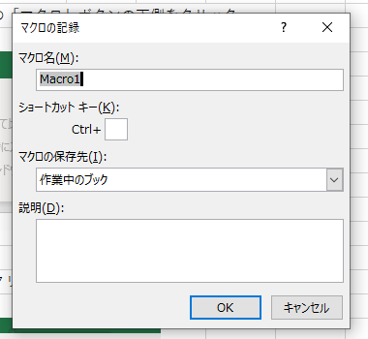

５． | Excelの左下のアイコンが変化する
 | ↓記録開始前 | ↓記録開始後

６． | ３．の操作で「マクロの記録」があった箇所に「記録終了」があるため、これをクリック

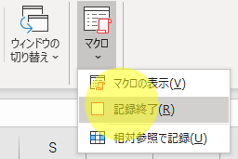

７． | 「マクロの表示」をクリック

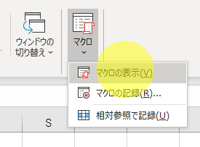

８． | 記録する際に設定したマクロ名を選択し、

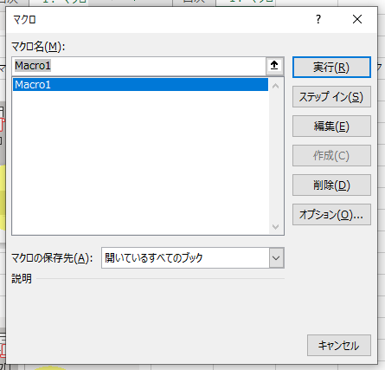

 | ・「実行」をクリックすると、記録したマクロが実行される
 | ・「編集」をクリックすると、記録されたマクロのコードを確認できる（VBEが起動する）
 | ※マクロの記録を行うと、マクロに対応したVBAのコードは標準モジュールに記録される

 | ・「オプション」をクリックすると、記録の際に設定できる内容（マクロ名以外）を後から設定できる

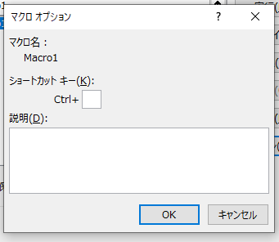

 | ※なお、VBEは「Alt」キー+「F11」キーでも起動できる

９． | 注意点
 | マクロの記録は、容易にマクロを作成できるが、作成されるマクロに対応するVBAは、無駄なコードが多く、また汎用性がないため、作業の自動化に直接は役に立たない
 | VBAプログラミングを行う際に、コードを確認するためには有効である

3．メッセージボックス
目次!A3
１． | 構文は以下の通り
 | MsgBox 表示文字列, ボタンの種類, タイトル文字列

２． | 詳細説明
 | ・「MsgBox」と「表示文字列」の間は半角スペース1個である
 | ・表示文字列、タイトル文字列は任意に決められる
 | ・ボタンの種類はいくつかあるが、表示文字列を入力し、「,」を入力した直後に「Ctrl」キー+「space」キーを押すと、入力できる値の候補が表示される
 | ・表示された候補の中から適切なものを選択し、クリックする（候補は、名前から内容が推測しやすくなっている）
 | ・ボタンの種類は、省略するとデフォルト値の「vbOKOnly」が適用され、OKボタンのみが表示される
 | ・タイトル文字列は、省略するとデフォルト値の「Microsoft Excel」が適用され、タイトルに当該デフォルト値が表示される

３． | サンプルコード及び実行結果
 | 以下のようなコードを実行すると、

 | 以下のようなメッセージボックスが表示される
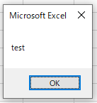

４． | よく使う場面
 | 実務では、データ加工等の処理をVBAにて行い、最後に処理が完了したことをユーザーに伝えるため、「完了しました」等のメッセージを表示するために使用する
 | 上記のような使い方が主であるため、第二引数（ボタンの種類）及び第三引数（タイトル文字列）は指定しない場合が多い

６．インプットボックス
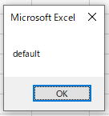
目次!A6
１． | 構文は以下のとおりである
 | なお、インプットボックスは、ユーザーからの入力を受け付け、その内容を使用して処理を行うという特性から、必ず戻り値を変数に代入する
 | ※MsgBoxも戻り値を返してはいるが、実務で戻り値を処理に使用する場面が極端に限定されているため、入門編では詳細は割愛している

 | 変数名 = InputBox(表示文字列, タイトル文字列, デフォルト値)

 | MsgBoxのときは関数名と引数との間は半角スペースで区切っていたが、InputBoxのように変数に戻り値を代入する場合は、半角スペースではなく引数をすべて()で囲むような書き方をする

 | 表示文字列、タイトル文字列はMsgBoxのときと同様である
 | デフォルト値は、入力用テキストボックスにデフォルトで表示される文字列を指定する（ユーザーが何も入力せずそのままOKボタンを押した場合、デフォルト値が変数に代入されることになる）
 | また、InputBoxの場合、ボタンは「OK」「キャンセル」の組み合わせのみであり、他の組み合わせが存在しないため、引数にボタンの種類は存在しない
 | なお、表示文字列以外の引数は省略可能である

２． | サンプルコード及び実行結果
 | 以下のコードを実行すると、
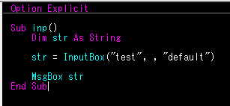

 | 以下のようなボックスが表示され、
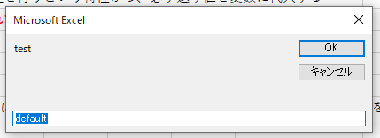

 | OKをクリックすると以下のようなメッセージボックスが表示される

７．条件分岐
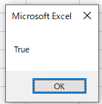
目次!A7
１． | 条件分岐の記述方法には以下の2つの方法がある
 | ・If文
 | ・Select文

２． | If文
 | 構文は以下の通り

 | If 条件式1 Then
 | 処理内容1
 | ElseIf 条件式2 Then
 | 処理内容2
 | ElseIf 条件式3 Then
 | 処理内容3
 | ・
 | ・
 | Else
 | 処理内容（上記のすべての条件式がFalseとなった場合の処理）
 | End If

 | 処理内容はすべて省略可能であり、「ElseIf」以降は「End If」以外省略可能である
 | ただし、ElseやElseIfの行を省略する場合は、対応する処理内容も省略しなければならない

３． | 条件を1つしか設定せず、処理内容も一つしかない場合は、以下の簡易的な記述が可能である
 | If 条件式 Then 処理内容

 | この場合、End Ifを記載するとエラーになる
 | また、この記述方法は、条件式に対応する処理が2行以上必要な場合には使えないため、メンテナンスによって処理内容が増える可能性がある部分には使わない方がよい

４． | サンプルコード及び実行結果
 | 以下のコードを実行すると、
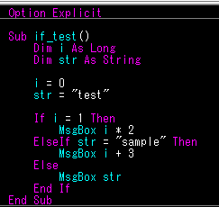

 | iは0ではなく、strも"sample"ではないので、Else以降の処理が実行され、strの中身である"test"がメッセージとして表示される（以下の通りである）
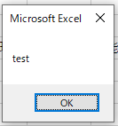

５． | Select文
 | 構文は以下の通り

 | Select Case 比較対象
 | Case 条件式1
 | (条件式1がTrueの時に行う処理1)
 | (条件式1がTrueの時に行う処理2)
 | Case 条件式2
 | (条件式2がTrueの時に行う処理1)
 | (条件式2がTrueの時に行う処理2)
 | ・
 | ・
 | Case Else
 | (どの条件式もFalseの時に行う処理1)
 | (どの条件式もFalseの時に行う処理2)
 | End Select

 | 上記は、比較対象=条件式が成り立つ際に、その条件式に対応する処理が実行されるというものである
 | そのため、条件によって比較対象が変動するような条件分岐を行う際には使えない（その場合はIf文を使うことになる）

６． | サンプルコード及び実行結果
 | 以下のコードを実行すると、
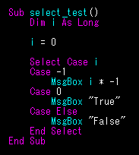

 | iは0なので、2つ目の条件式に合致し、それに対応する処理である"True"というメッセージの表示が行われる（以下の通りである）

８．繰り返し
目次!A8
１． | 繰り返しの記述方法には以下の6通りのパターンがある
 | ・For文
 | ・For Each文
 | ・Do While文（前書き）
 | ・Do While文（後書き）
 | ・Do Until文（前書き）
 | ・Do Until文（後書き）

 | なお、For Each文については入門編では割愛する
 | また、Do While文（後書き）及びDo Until文（後書き）についても実務上の使用頻度の低さを考慮し、割愛する

２． | For文
 | 構文は以下の通りである

 | For 変数 = 初期値 To 最終値 Step 増加量
 | (実行する処理1)
 | (実行する処理2)
 | Next 変数

 | 変数が初期値から最終値まで変化する間処理を繰り返すというものである
 | 増加量は初期値から最終値まで変化する際の1回あたりの変動幅であり、省略すると1として処理される
 | Nextの後の変数名は省略可能であるが、メンテナンス性を考慮して記載されているケースも多い

３． | サンプルコード及び実行結果
 | 以下のコードを実行すると、
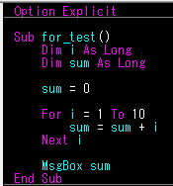

 | 以下のメッセージが表示される
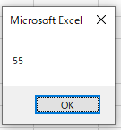

 | これは1から10までの整数を合算した結果をメッセージとして表示するプログラムである

４． | Do While文（前書き）
 | 構文は以下の通りである

 | Do While 条件式
 | (条件式がTrueの時に行う処理1)
 | (条件式がTrueの時に行う処理2)
 | カウンター処理
 | Loop

 | 処理の前に条件式を評価し、条件を満たしている間は処理を繰り返すというものである
 | For文と違って、最終的に条件式がFalseになるよう変化させなければ、ループが永遠に続くことになり、メモリに負担がかかってしまうため、カウンター処理によって、条件式に用いられている変数を変化させる必要がある
 | この時、カウンター処理に用いられる変数をカウンター変数という
 | また、WhileをUntilに書き換えることによって、条件を満たすまでの間は処理を繰り返すDo Until文（前書き）に変更することが可能である
 | こちらはDo While文（前書き）と使用方法が酷似しているため、詳細な説明およびサンプルコード・実行結果は割愛する
 | 更に、「While 条件式」をDoの直後ではなく、Loopの直後に記述することによって、最初の処理を行った後にループの是非の評価を行う後書きの形に変換することが可能（Untilを使用する場合も同様）だが、実務上後書き方式は使用頻度が低いため割愛する

５． | サンプルコード及び実行結果
 | 以下のコードを実行すると、
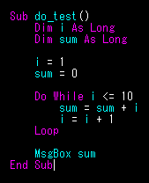

 | 以下のメッセージが表示される
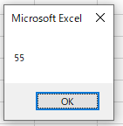

 | こちらもFor文のときと同様、1から10までの合計をメッセージとして表示するプログラムである

９．文字列操作
目次!A9
１． | 文字列同士（数値を文字として扱う場合も同様）を結合する場合は以下のように記述する
 | 文字列&文字列

 | 数値同士であっても、「&」で結びつけた場合、四則演算は行われず、単純に文字列として結合した結果が返ってくる

２． | テキストの改行を行う場合は、改行前のテキストと、改行後のテキストの間に以下のいずれかを「&」演算子により結合する
 | ・vbCr
 | ・vbLf
 | ・vbCrlf
 | ・vbNewLine

 | ただし、vbCrやvbLf、vbNewLineは、動作環境によっては予期せぬ動作をする恐れがあるため、通常はvbCrLfを用いる

３． | 関数を用いた文字列操作には主に以下がある
 | ・Right()関数
 | ・Left()関数
 | ・Mid()関数
 | ・Len()関数
 | ・Instr()関数
 | ・InstrRev()関数

 | 上記のうち、上4つ（Right()関数、Left()関数、Mid()関数）は、ワークシート関数の同名称の関数と同様の使用方法で使用できる
 | Instr()関数は、ワークシート関数の「Find関数」と同様の機能を有しているが、指定する引数の順番が異なる
 | 以下の構文により検索文字列が検索対象に含まれる位置を数値で返し、検索対象に含まれていない場合は0を返す
 | Instr(検索対象文字列,検索文字列)
 | InstrRev()関数は、Instr()関数とは逆に、対象文字列を後ろから検索し、位置を数値で返す（検索は後ろから行うが、戻り値は前から数えた位置を示す数値である）
 | InstrRev()関数の構文は以下の通りである
 | InstrRev(検索対象文字列,検索文字列)
 | Instr()関数とInstrRev()関数は、検索文字列が検索対象に2回以上含まれている場合に結果が相違する

４． | サンプルコード及び実行結果
 | 以下のコードを実行すると、
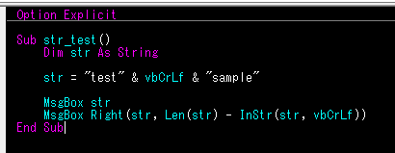

 | 以下のメッセージが表示され、
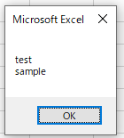

 | OKを押すと、次は以下のメッセージが表示される
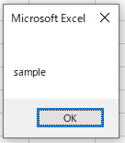

 | これは、strに格納された文字列をメッセージに表示させた後、strに格納された文字列のうち、右側の6文字を抜き出してメッセージに表示させるプログラムである
 | Right()関数の第二引数には、strの文字数から、strの中に改行コードが含まれている位置を示す数値を引いたもの、すなわち改行コード以降の文字数が指定されている
 | このように、文字列を操作する場合は、複数の文字列操作の関数を組み合わせて使うことが多い

１１．シート操作
目次!A11
１． | シートの操作として以下のようなものがある
 | ・アクティブ化
 | ・追加
 | ・削除
 | ・名前変更

２． | アクティブ化
 | シートをアクティブ化するには以下のメソッドを使う

 | WorkSheets(シートを特定する情報).Activate

 | 「シートを特定する情報」とは、インデックス又はシート名である
 | インデックスとは、そのシートが左側から数えて何番目かを表す数値である
 | ファイル内のシート数を超える数値をインデックスとして指定したり、ファイル内に存在しないシート名を指定した場合はエラーになる
 | なお、アクティブなシートを特定するときは、「ActiveSheet」と記述する

３． | 追加
 | シートを追加するには以下のメソッドを使う

 | WorkSheets.Add

 | これは、アクティブなシートの左隣にシートを1枚追加する機能を持つ
 | 引数を指定することで細かく機能を設定することもできるが、入門編では割愛する

４． | 削除
 | シートを削除するには以下のメソッドを使う

 | WorkSheets.Delete

 | これは、アクティブなシートを削除する機能を持つ
 | ※単純に「WorkSheets.Delete」とだけ記述して実行すると、以下のようなメッセージが表示され、その度にプログラムが停止してしまう
 | これを防ぐために、一般的にはシート削除のコードの前に「Application.ScreenUpdating=False」、
 | シート削除のコードの後に「Application.ScreenUpdating=True」と記述する
 | 入門編ではこのコードの詳細についての解説は割愛する
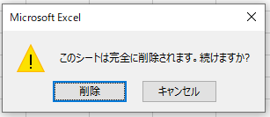

５． | 名前変更
 | シート名を変更するには以下のメソッドを使う

 | WorkSheets(変更前のシート名).Name=変更後のシート名

 | シート名の変化を明確にするために、シートの特定はシート名を使用する方法を記載したが、勿論インデックスによる特定も可能である
 | また、名前の変更を行わない場合であっても、「WorkSheets(シート名).Name」と記述することで、シート名（String型）を取得することができる

